Tabelle1
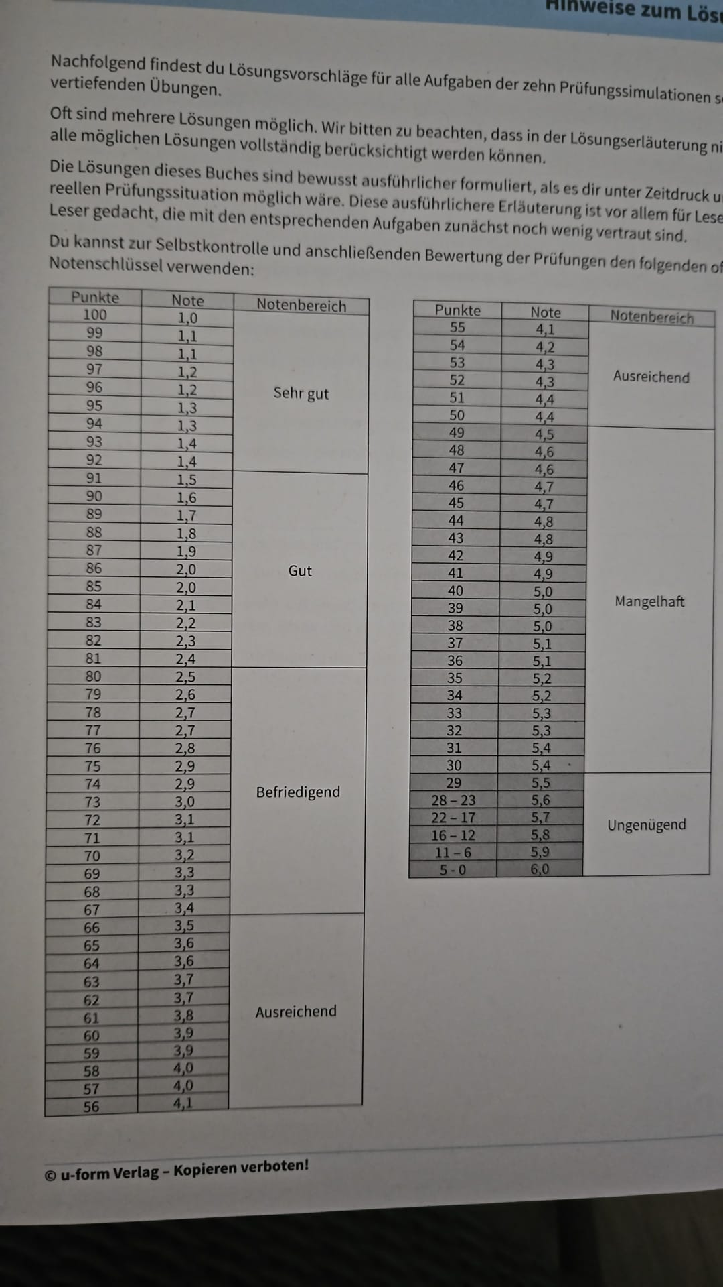
 |  | Prio --->Fragen, beschreibungsaufgaben ---> dann Kalkulation

 |  | Warcheinlichkeit 80% |  |  |  | angegeben in minuten |  | min pro / Aufgabe
 |  | Lernen | fertig | offen | Symbole | Zeitvorgabe: 54sek. Pro Pkt! | Punkte pro Aufgabe | Jakobs Zeit! | Gents Zeit! | Patrick's Zeit!
 |  | IPv4 | ok |  | ok | 1.8 | 2 | 1 | 1 | 0
 |  | Binär,Hexa,Decimal | ok |  | - | 1.8 | 2 | 1 | 1 | 0
Priorisiert | >>> | Datenspeicherreechnung |  |  |  | 8.1 | 10 | 9 | 11 | 0
 | >>> | Datenübertragungsrechnung |  |  |  | 9 | 10 | 0 | 0 | 0
 | >>> | Strombrechnung (USV, Effizient, Geräte) |  | - |  | 9 | 10 | 0 | 0 | 0
 | >>> | Darlehensberechnung + Leasing |  | - |  | 12.6 | 14 | 7 | 7 | 0
 | >>> | Gannt |  | - |  | 9 | 10 | 2 | 3 | 0
 |  | Netzplantechnik |  | - |  | 8 | 9 | 6 | 10 | 0
 | >>> | ER-Model (Entität, Attribute, Beziehung) |  | - |  | 6.75 | 7 | 5 | 5 | 0
 |  | Entscheidungsmatrix |  |  |  | 17 | 19 | 1.5 | 2 | 0
 | >>> | SQL- Anweisungen |  | - |  | 9 | 10 | 0 | 0 | 0
 |  | Gesamt |  |  |  | 92.05 | 103 | 32.5 | 40 | 0

 |  | Prämie ab 59 Pkt! == 3,9 Note

 |  | SMART S = Spezifisch AP-1 M = MessbarErgebnis Note 2-3 A = Akzeptiert 81 bis 67 Punkte erreichen R = Realistisch Ja, da im Vorfeld immer 1-2 geschrieben wurde T = Terminiert 17. September um 09:00 Uhr!

